校历
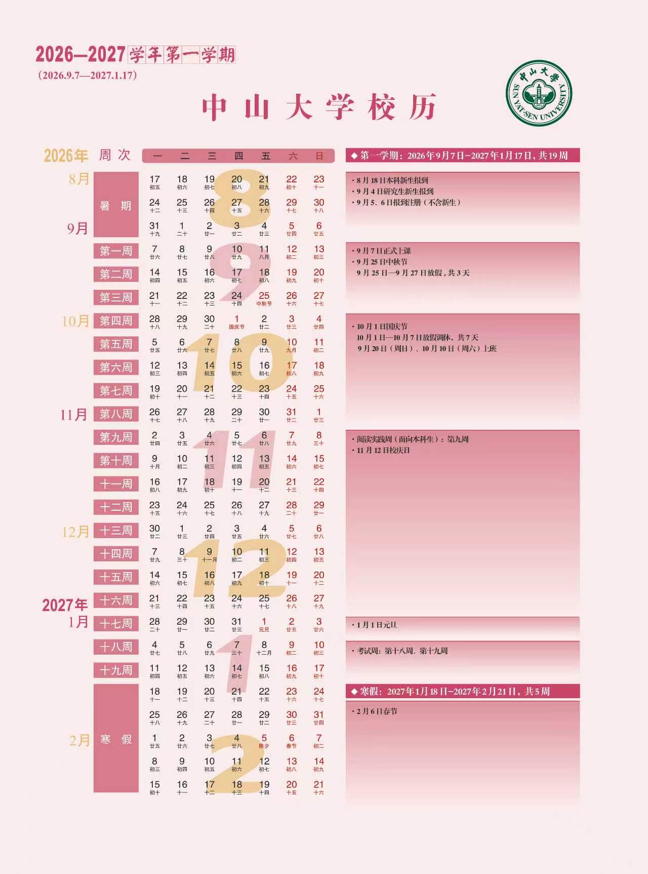

第一节 | 08:00-08:45
第二节 | 08:55-09:40
第三节 | 10:10-10:55
第四节 | 11:05-11:50
第五节 | 14:20-15:05
第六节 | 15:15-16:00
第七节 | 16:30-17:15
第八节 | 17:25-18:10
第九节 | 19:00-19:45
第十节 | 19:55-20:40
第十一节 | 20:50-21:35
教室熄灯 | 22:30:00

